画面詳細
パスワード変更

初期表示 |  |  |  |  | 必須項目入力後 |  |  |  |  |  |  |  |  |  | 確認ダイアログ
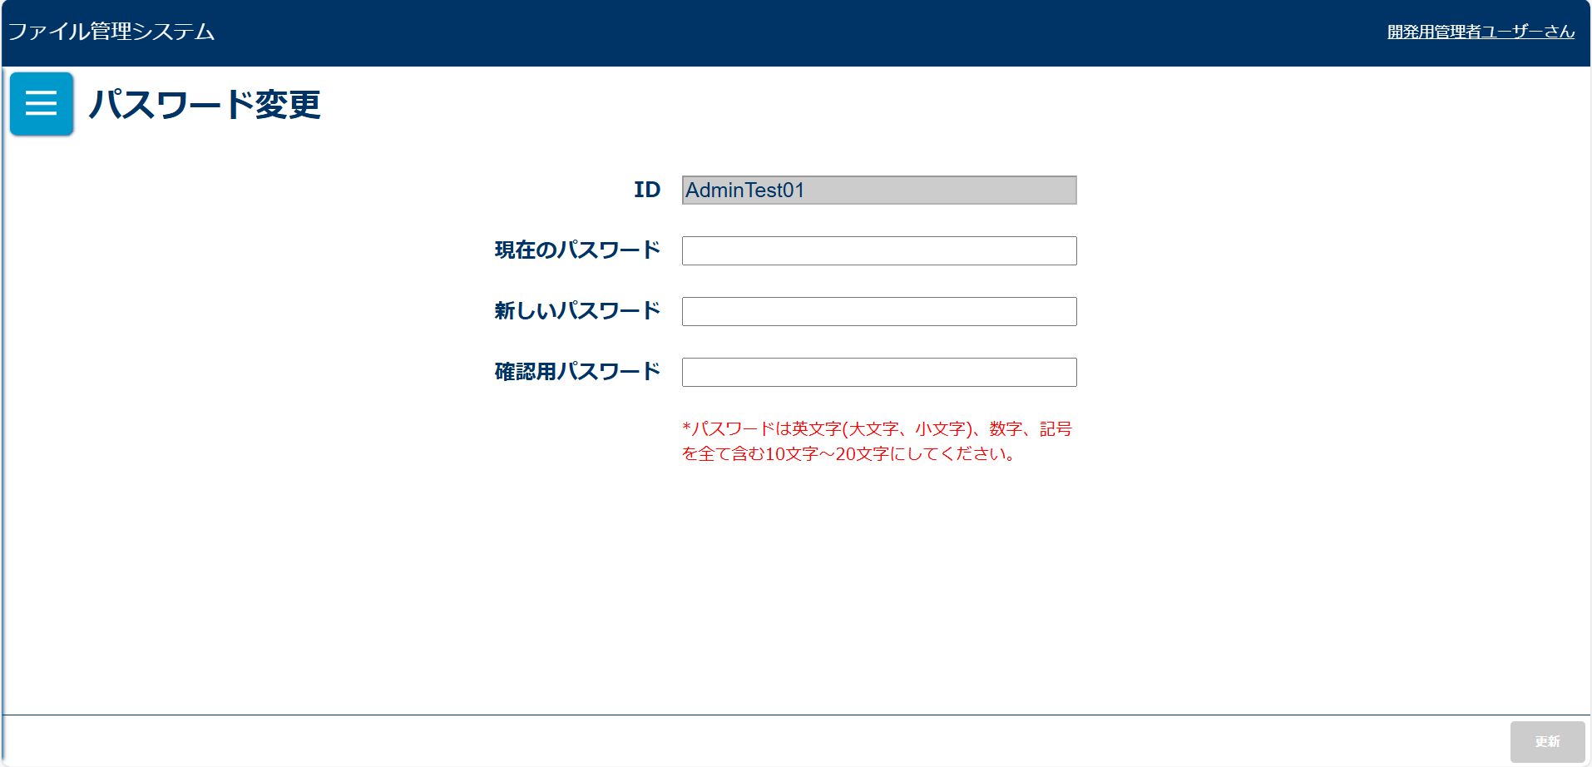
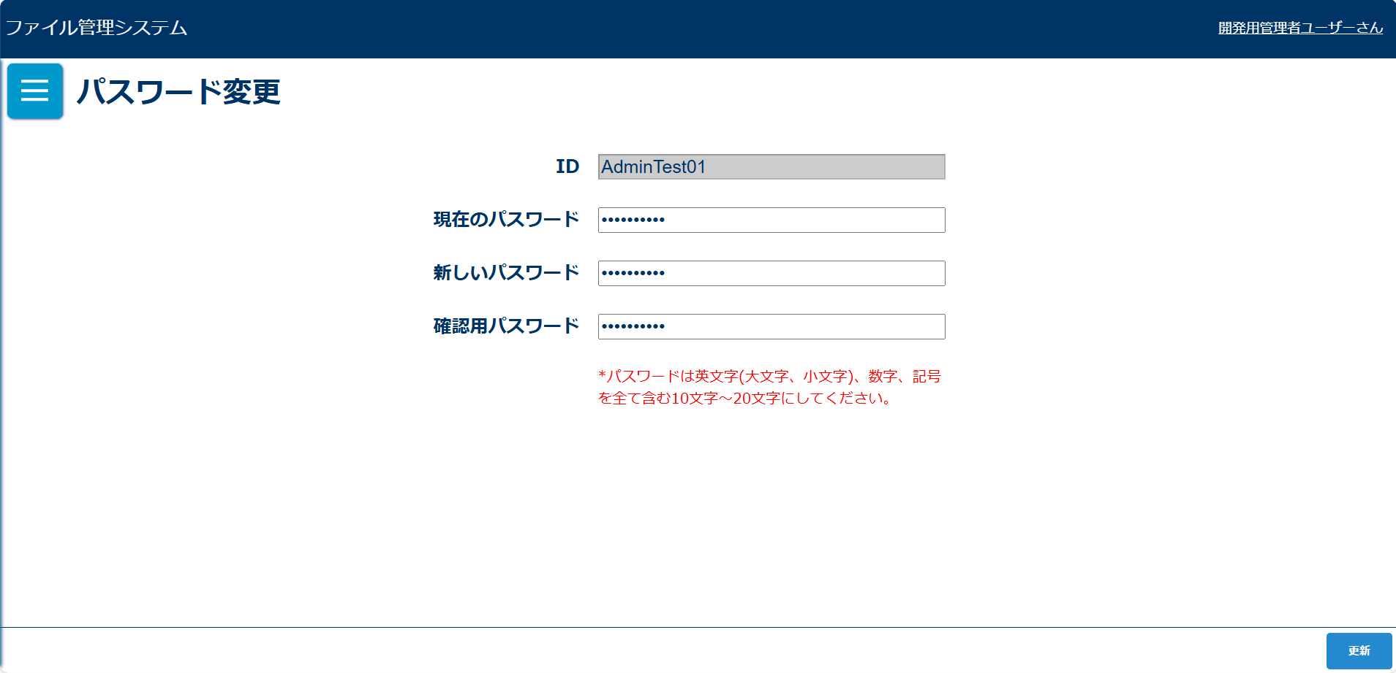
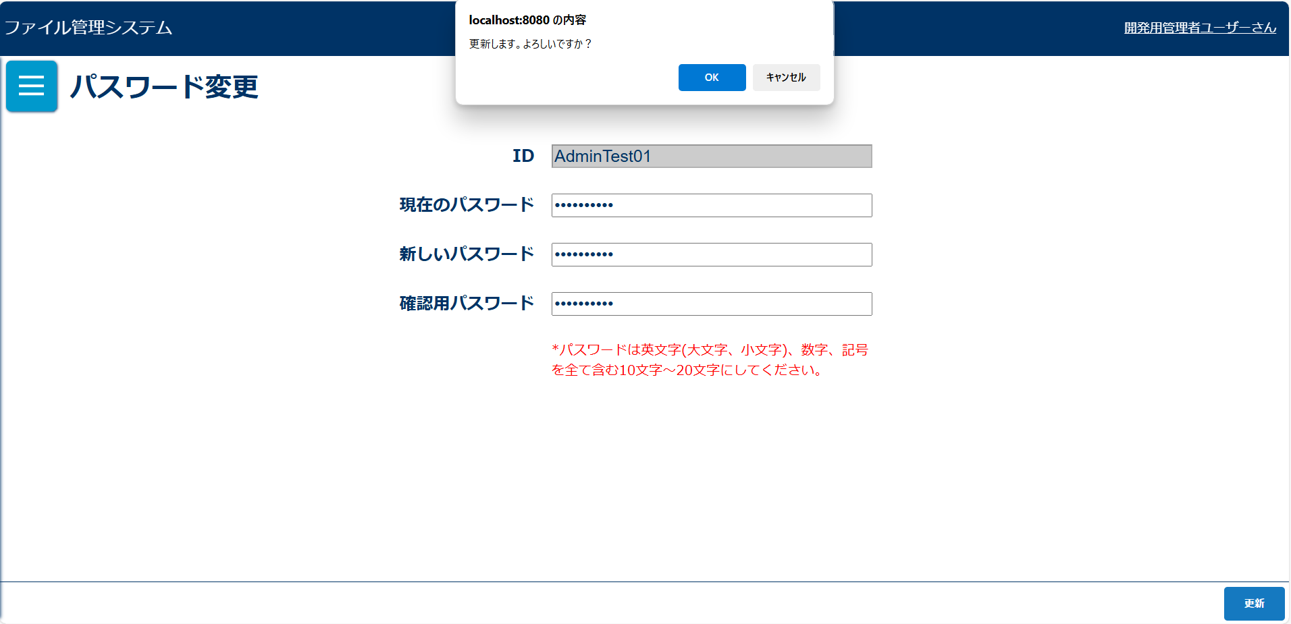

エラーアラート表示 |  |  |  |  | 更新完了メッセージ
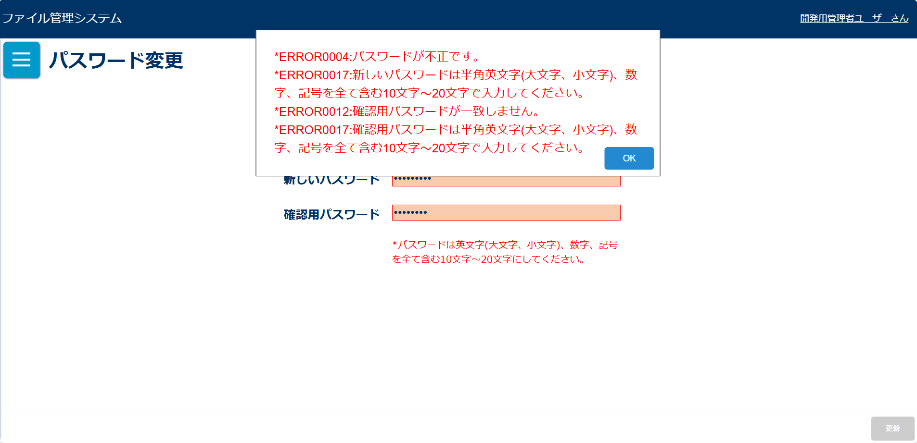
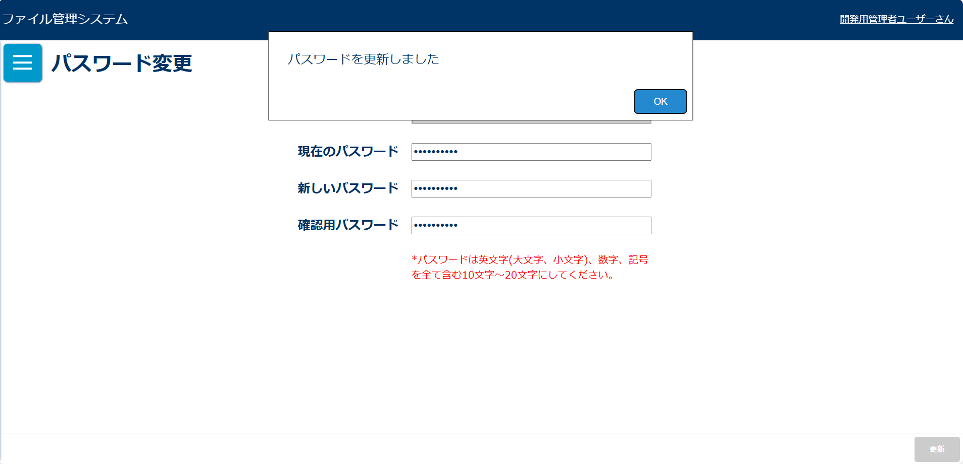

画面表示項目
No | 項目名 | データ |  |  |  | 有効 | 権限 |  | 部品 | 有桁 | 表桁 | データ型 | 文字種 | フォーマット |  | 備考
 |  | テーブル名 | フィールド名 |  |  |  | 管 | 一
1 | タイトル |  |  |  |  | × | 〇 | 〇 |  |  |  |  |  |  |  | 「パスワード変更」と表示
初期表示
2 | ID |  |  |  |  | × | 〇 | 〇 | ラベル |  |  |  |  |  |  |  | ボタン | 数値 | 半角
3 | ID |  |  |  |  | × | 〇 | 〇 | テキストボックス |  |  |  |  |  |  | 非活性表示 | テキストボックス |  | 混在
4 | 現在のパスワード |  |  |  |  | × | 〇 | 〇 | ラベル |  | 20 |  |  |  |  |  | ラジオボタン
5 | 現在のパスワード |  |  |  |  | 〇 | 〇 | 〇 | テキストボックス |  |  |  |  |  |  |  | チェックボックス
6 | 新しいパスワード |  |  |  |  | × | 〇 | 〇 | ラベル |  |  |  |  |  |  |  | ラベル
7 | 新しいパスワード |  |  |  |  | 〇 | 〇 | 〇 | テキストボックス | 100 | 20 |  |  |  |  | ※有桁はハッシュ化した場合の桁数 | コンボボックス
8 | 確認用パスワード |  |  |  |  | × | 〇 | 〇 | ラベル |  |  |  |  |  |  |  | リストボックス
9 | 確認用パスワード |  |  |  |  | 〇 | 〇 | 〇 | テキストボックス | 100 | 20 |  |  |  |  | ※有桁はハッシュ化した場合の桁数 | ラベルアンカー
10 | ※ |  |  |  |  | × | 〇 | 〇 |  |  |  |  |  |  |  | 「※パスワードは英文字(大文字、小文字)、数字、記号を全て含む10文字～20文字にしてください。」と表示されていること | タブ
11 | 更新 |  |  |  |  | △ | 〇 | 〇 | ボタン
「更新」ボタン押下後確認ダイアログ |  |  |  |  |  |  |  |  |  |  |  |  |  |  |  |  | リストボックス
12 | メッセージ |  |  |  |  | × | 〇 | 〇 |  |  |  |  |  |  |  | 「更新します。よろしいですか？」と表示 | ラベルアンカー
13 | OK |  |  |  |  | 〇 | 〇 | 〇 | ボタン |  |  |  |  |  |  |  | タブ
14 | キャンセル |  |  |  |  | 〇 | 〇 | 〇 | ボタン
更新完了メッセージ
15 | パスワードを更新しました。 |  |  |  |  | × | 〇 | 〇

入力パラメータ
No | 項目名 | 物理名 |  | コントロール | 送信方法 |  |  | 備考

「更新」ボタン押下
1 | ID | userId |  |  | POST
2 | 現在のパスワード | password |  |  | POST
3 | 新しいパスワード | newPassword |  |  | POST
4 | 確認用パスワード | checkPassword |  |  | POST

